Final
Nombre | Conseguido | Cantidad | Precio un. (ARS) | Precio Total (ARS) | Opciones de compra (link) | Imagen | Medidas | Para qué / observaciones
ACTUADORES
Servo digital 40 kg·cm 180° metal gear IP66 (tipo DS3240) |  | 2 | $25,581 | $51,162 | Mercado Libre | 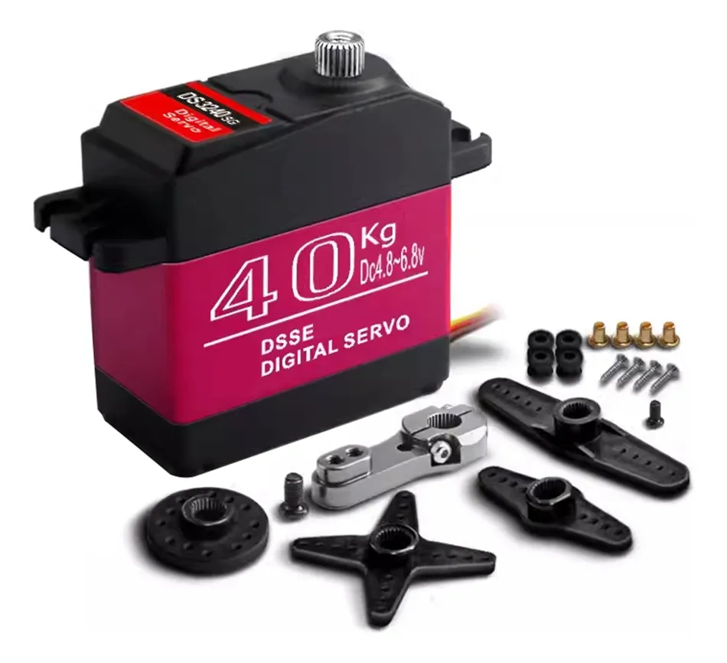 | 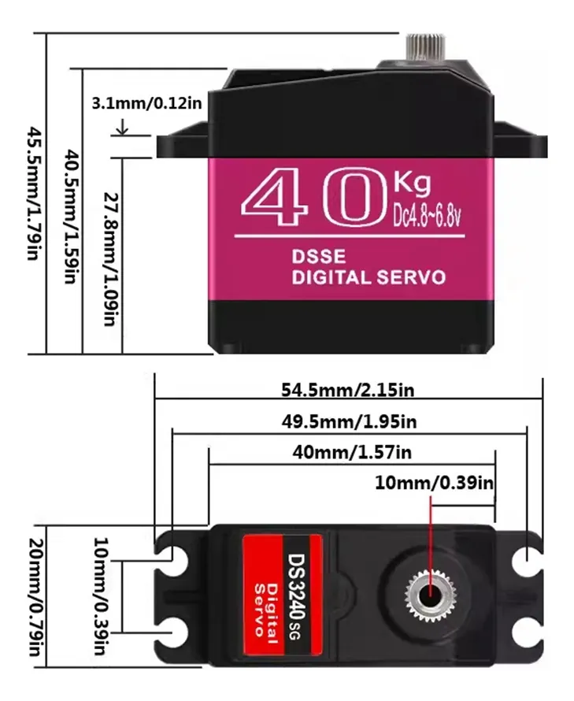 | Hombro de cada pata.
Kit JGB37-520 12 V con encoder Hall, variante 1:30 ("333RPM" o "319RPM") |  | 2 | $25,170 | $50,340 | Mercado Libre | 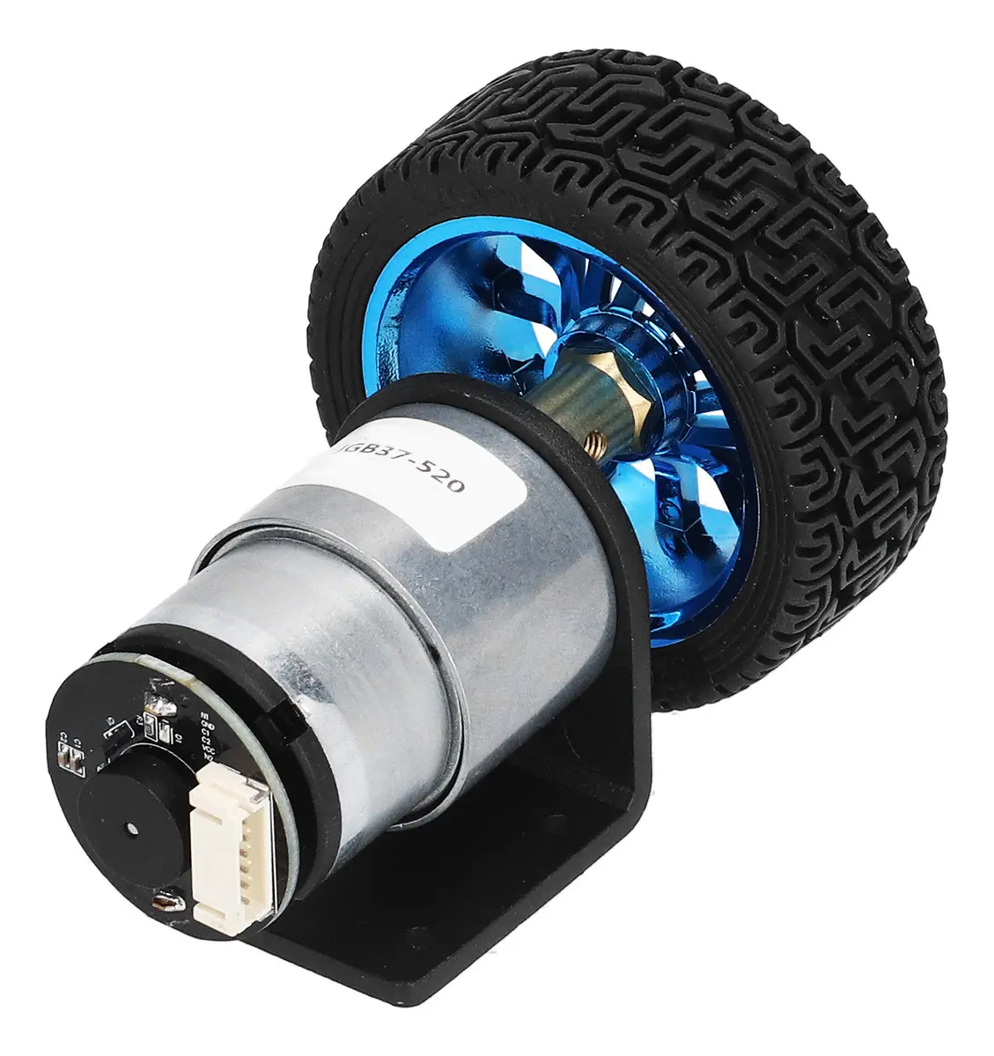 | 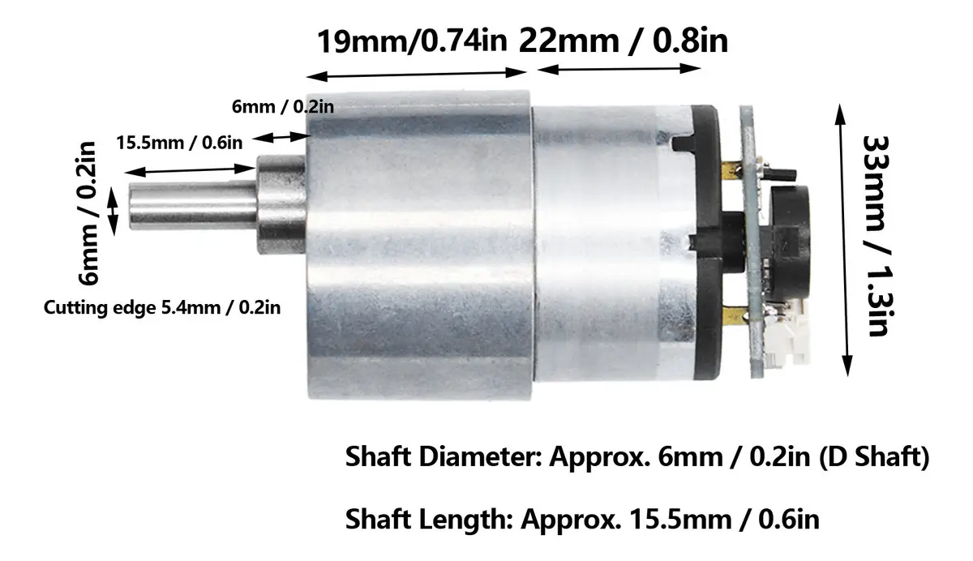 | Rueda de cada pata. Trae rueda 65 mm, soporte, acople eje D 6 mm y cable. Alt.: 1:19 ("530RPM"), más rápido y menos par
ENERGÍA
LiPo 3S 1300 mAh ≥25C, conector XT60 | Bateria Lipo Marcadora Airsoft 1400mah 3s 11,1v Mini Tamiya | 1 | $48,899 | $48,899 | Mercado Libre |  |  | La batería. ~115 g, ~15 min de pruebas por carga. Alt.: 1000 mAh (más liviana) o 1500 mAh (más autonomía).
Cargador balanceador LiPo (iMAX B6 o similar) |  | 1 | $24,990 | $24,990 | Mercado Libre |  |  | Carga las 3 celdas parejas
Bolsa ignífuga para LiPo |  | 1 |  | - | Mercado Libre |  |  | Guardar y cargar la batería adentro
Alarma de bajo voltaje LiPo (balance plug) |  | 1 |  | - | Mercado Libre |  |  | Avisa antes de que baje de 3,3 V por celda
UBEC 6 V / 5 A |  | 2 |  | - | Mercado Libre |  |  | Baja los 11 V de la batería a los 6 V del servo. Uno por servo. Alt.: 1× UBEC 6 V / 10 A
Step-down 5 V ≥2 A (MP1584 o LM2596 mini) |  | 1 | $2,987 | $2,987 | Mercado Libre |  |  | Alimenta la Blue Pill y sensores, separado de motores y servos
Interruptor 10 A |  | 1 | $4,851 | $4,851 | Mercado Libre |  |  | Corte general / parada de emergencia
Portafusible + 5 fusibles 10 A |  | 1 |  | - | Mercado Libre |  |  | Protección si un motor se bloquea
Capacitor electrolítico 1000 µF 25 V |  | 2 |  | - | Mercado Libre |  |  | Entrada de cada driver, amortigua picos de arranque
Capacitor electrolítico 1000 µF 16 V |  | 2 |  | - | Mercado Libre |  |  | Salida de cada UBEC
Conectores XT60 (par) |  | 1 |  | - | Mercado Libre |  |  | Batería
Conectores XT30 (par) |  | 3 |  | - | Mercado Libre |  |  | Ramas de motores y servos
Cable siliconado 18 AWG (1 m rojo + 1 m negro) |  | 2 |  | - | Mercado Libre |  |  | Todo lo que lleva amperes
Cable 22 AWG (metro) |  | 2 |  | - | Mercado Libre |  |  | Señales y alimentación de sensores
ELECTRÓNICA
Driver DRV8871 |  | 2 | $4,012 | $16,047 | Mercado Libre |  |  | Puente H de cada motor de rueda, límite de corriente ajustable. Alt.: 1× TB6612FNG (2 canales, más justo de corriente)
IMU MPU-6050 (módulo GY-521) |  | 2 | $5,848 | $11,696 | Mercado Libre |  |  | Mide inclinación y velocidad angular; sin esto no hay equilibrio. Uno de repuesto
Blue Pill STM32F103 |  | 2 | $7,000 | $14,000 | Mercado Libre |  |  | Controlador. YA TENEMOS
ST-Link V2 |  | 1 |  | - |  |  |  | Programador de la Blue Pill
INA219 (o wattímetro RC en línea) |  | 1 |  | - |  |  |  | Medir corriente y tensión reales para cerrar la batería
Módulo Bluetooth HC-05 |  | 1 |  | - |  |  |  | Telemetría sin cable. Opcional
Resistencias 33 kΩ y 10 kΩ (2 c/u) |  | 4 |  | - |  |  |  | Divisor para medir tensión de batería
Placa perforada 7×9 cm |  | 2 |  | - |  |  |  | Montar drivers, IMU y regulador
Tira de pines macho y hembra |  | 2 |  | -
Cables Dupont M-M, M-H, H-H (pack 40) |  | 3 |  | -
Termocontraíble surtido |  | 1 |  | -
MECÁNICA
Tornillo cabeza cilíndrica M4×25 |  | 10 |  | - |  |  |  | Pivotes del cuatro barras (4 en el CAD)
Tornillo cabeza cilíndrica M4×30 |  | 6 |  | - |  |  |  | Pivotes (2 en el CAD)
Tuerca M4 |  | 10 |  | -
Tuerca M4 autofrenante |  | 6 |  | - |  |  |  | Pivotes que giran (2 en el CAD)
Arandela M4 |  | 40 |  | - |  |  |  | Separadores entre eslabones (22 en el CAD)
Tornillo M3×20 |  | 10 |  | - |  |  |  | Unión cabina (4 en el CAD)
Tornillo M3×12 |  | 10 |  | - |  |  |  | Fijación de servos y tapa
Tornillo M3×10 cabeza plana |  | 10 |  | - |  |  |  | Horn del servo a la manivela (2 en el CAD)
Tuerca M3 |  | 20 |  | -
Arandela M3 |  | 20 |  | -
Filamento PLA 1 kg |  | 1 | gratis | $18,000 |  |  |  | Cabina, tapa y barras
Rodamiento MR84ZZ (4×8×3) |  | 8 |  | - |  |  |  | Opcional: pivotes, si los agujeros quedan Ø8
Balanza de cocina 0,1 g |  | 1 |  | - |  |  |  | Pesar cada pieza y reemplazar las masas estimadas del modelo
Cuerda o arnés de seguridad |  | 1 |  | - |  |  |  | Ensayos de escalón

TOTAL APROX. (ARS) |  |  |  | $242,972

Cómo usar: las celdas amarillas son las que faltan completar (precio unitario y link de Mercado Libre). Precio Total y TOTAL se calculan solos.
Decisiones base (21/9): batería LiPo 3S (motores de 12 V) · servos a 6 V por UBEC · un driver por motor · motores de rueda variante 1:30 · controlador Blue Pill (ya tenemos).
Las alternativas están en la columna de observaciones con "Alt.:". Cantidades de tornillería tomadas del CAD (asml_completo_v2v4.STEP) con margen.

